Test Case 3
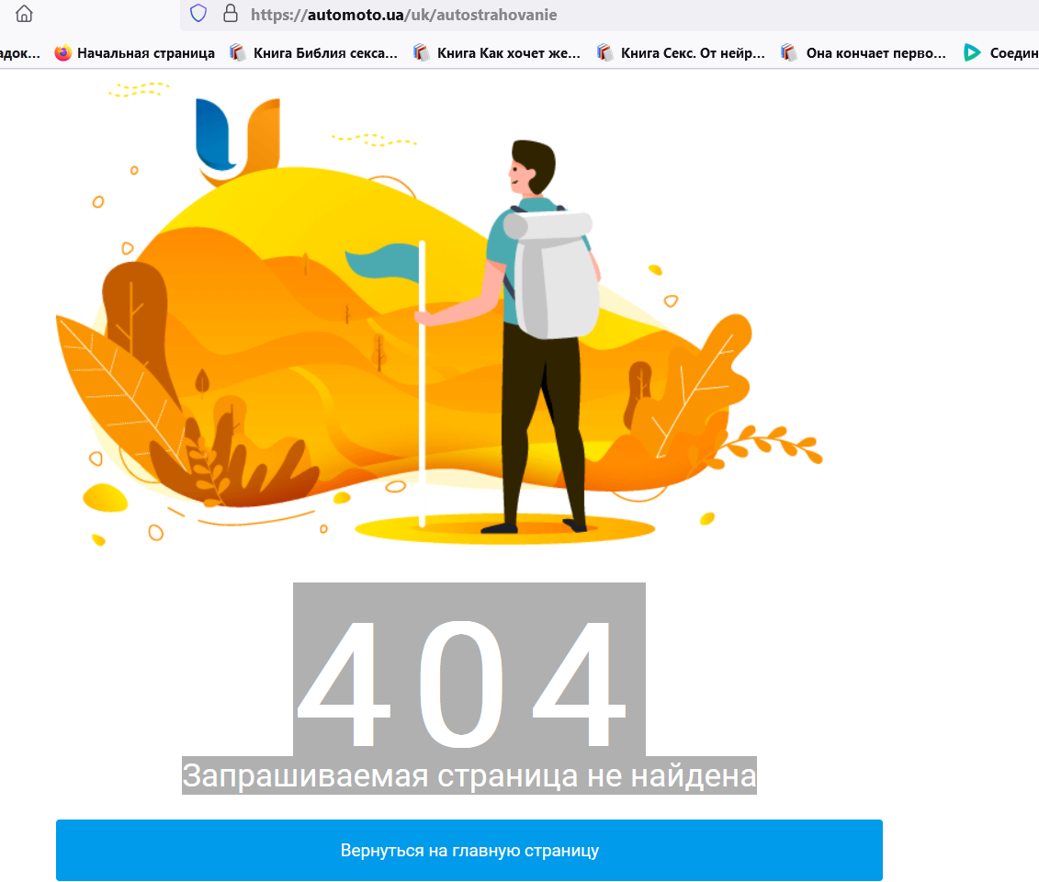
Test Case ID |  | automoto.ua_3 | Test Case Description | Оформити страхування через сайт
Created By |  | Ганна Некрасова | Reviewed By |  |  | Version | 1.0

QA Tester’s Log |  | Review comments from Bill incorprate in version 1.0

Tester's Name |  |  | Date Tested |  |  | Test Case (Pass/Fail/Not Executed) | Pass

S # | Prerequisites: |  |  | S # | Test Data
1 | Зайти на сайт |  |  | 1 | Оформлення страхування
2 |  |  |  | 2
3 |  |  |  | 3
4 |  |  |  | 4

Test Scenario | Користувач може оформити страхування

Step # | Step Details |  | Expected Results | Pass / Fail / Not executed / Suspended

1 | На Header знаходимо "Ще", натискаємо на нього |  | Відкривається Dropdown list з переліком послуг | Pass
2 | Обираємо Страхування |  | Відкривається форма для заповнення страхового полісу | 404 Запрашиваемая страница не найдена

